Enunciado
 | Inserta tu DNI en esta celda (sin letra): |  |  | NOTA:Las duraciones de las tareas tomarán valores a partir de los dígitos de tu DNI
 | DNI | 93098180 | <<<NIE

 |  |  |  |  | Tarea | Duración (sem.) | Predecesora
 |  |  |  |  | A | 4 | -
 |  |  |  |  | B | 5 | -
 |  |  |  |  | C | 7 | A
 |  |  |  |  | D | 1 | A
 |  |  |  |  | E | 5 | C
 |  |  |  |  | F | 10 | C,D
 |  |  |  |  | G | 17 | B
 |  |  |  |  | H | 5 | E
 |  |  |  |  | I | 4 | F,G
 |  |  |  |  | J | 4 | H,I
 |  |  |  |  | K | 4 | J
 |  |  |  |  | L | 2 | J
 |  |  |  |  | M | 7 | K
 |  |  |  |  | N | 2 | K,L

x | a) Dibuja el diagrama de precedencias sobre el esquema proporcionado en la hoja "Camino crítico" |  |  |  |  |  |  | (15% nota)

x | b) Calcula las fechas de inicio y fin temprano y tardío, el máximo tiempo disponible y la holgura total de cada tarea en la hoja "Camino crítico" |  |  |  |  |  |  |  | (30 % nota)

x | c) Identifica el camino (o caminos) crítico (enmarca cada tarea en color ROJO) |  |  |  |  | (10% nota)

x | d) Dibuja el diagrama de Gantt sobre la hoja "D Gantt" |  |  |  | (30% nota)

x | e) Supongamos que el proyecto ya ha empezado, y que estamos en la semana 20 del proyecto (15% nota)
 | En la semana 20 de ejecución del proyecto nos damos cuenta que algunas de las tareas planificadas se han atrasado (tareas A,C y G)
 | mientras que en otras (tareas H,J,K,M y N) el tiempo se puede reducir (respecto a la duración inicialmente planificada) introduciendo más recursos.
 | En la siguiente tabla se muestra el cambio en la previsión de la duración de las tareas (A, C y G), así como las reducciones máximas en las tareas (H,J,K,M y N):
 |  | Tarea | Nueva duración (sem.)
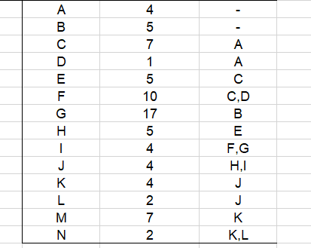
 |  | A | 5
 |  | C | 8
 |  | G | 22
 |  | Tarea | Máxima reducción (sem.) |  | Nuevo T.
 |  | H | -1 |  | 4
 |  | J | -1 |  | 3
 |  | K | -3 |  | 1
 |  | M | -1 |  | 6
 |  | N | -1 |  | 1

 | SE PIDE utilizar las reducciones adecuadas de las tareas H,J,K,M y N (sin exceder el máximo posible) para que la duración total del proyecto sea la misma
 | (Dependiendo de los datos puede haber más de una solución válida o incluso no haberla)
 | Crea el nuevo camino crítico en la hoja "camino crítico replanificado" y el nuevo diagrama de gantt en la hoja "D Gantt replanificado".

Camino crítico
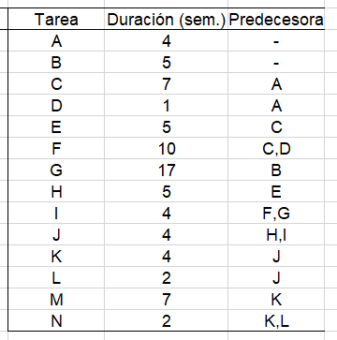

 |  |  |  |  | C |  | 7 |  |  | E |  | 5 |  |  | H |  | 5
 |  |  |  |  | 4 |  |  | 11 |  | 11 |  |  | 16 |  | 16 |  |  | 21
 | A |  | 4 |  | 5 |  |  | 12 |  | 16 |  |  | 21 |  | 21 |  |  | 26
 | 0 |  |  | 4 | 8 |  | 1 |  |  | 10 |  | 5 |  |  | 10 |  | 5
 | 1 |  |  | 5
 | 5 |  | 1
 |  |  |  |  | D |  | 1 |  |  | F |  | 10 |  |  | J |  | 4
 |  |  |  |  | 4 |  |  | 5 |  | 11 |  |  | 21 |  | 26 |  |  | 30
 |  |  |  |  | 11 |  |  | 12 |  | 12 |  |  | 22 |  | 26 |  |  | 30 |  | L | 2
 |  |  |  |  | 8 |  | 7 |  |  | 11 |  | 1 |  |  | 4 |  | 0 |  |  | 30 |  | 32
 |  |  |  |  |  |  |  |  |  |  |  |  |  |  |  |  |  |  |  | 37 |  | 39
 |  |  |  |  |  |  |  |  |  |  |  |  |  |  |  |  |  |  |  | 9
 |  |  |  |  |  | G |  | 17 |  |  | I |  | 4
 |  |  |  |  |  | 5 |  |  | 22 |  | 22 |  |  | 26 |  | K |  | 4
B |  | 5 |  |  |  | 5 |  |  | 22 |  | 22 |  |  | 26 |  | 30 |  |  | 34
0 |  |  | 5 |  |  | 17 |  | 0 |  |  | 4 |  | 0 |  |  | 30 |  |  | 34
0 |  |  | 5 |  |  |  |  |  |  |  |  |  |  |  |  | 4 |  | 0 |  | N | 2
5 |  | 0 |  |  |  |  |  |  |  |  |  |  |  |  |  |  |  |  |  | 34 |  | 36
 |  |  |  |  |  |  |  |  |  |  |  |  |  |  |  |  |  |  |  | 39 |  | 41
 |  |  |  |  |  |  |  |  |  |  |  |  |  |  |  | M |  | 7 |  | 7 | 5
 |  |  |  |  |  |  |  |  |  |  |  |  |  |  |  | 34 |  |  | 41
 |  |  |  |  |  |  |  |  |  |  |  |  |  |  |  | 34 |  |  | 41
 |  |  |  |  |  |  |  |  |  |  |  |  |  |  |  | 7 |  | 0

D Gantt
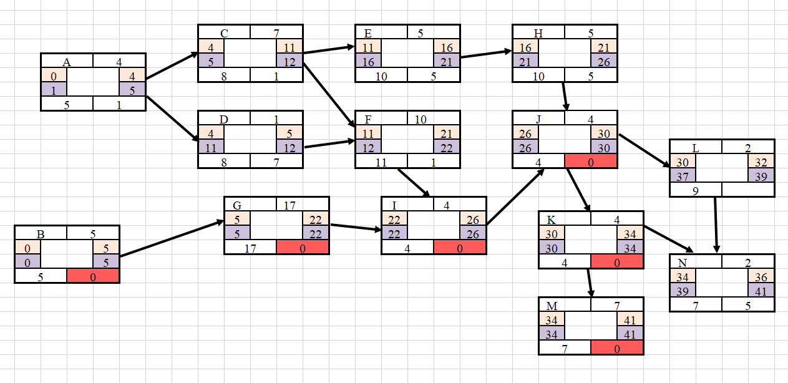
A | 0 |  |  | 4 | 5
 | 0 |  |  |  | 5
B | 0 |  |  |  | 5
 |  | 1 |  |  | 5
C |  |  |  |  | 4 |  |  |  |  |  | 11 | 12
 |  |  |  |  |  | 5 |  |  |  |  |  | 12
D |  |  |  |  | 4 | 5 |  |  |  |  |  | 12
 |  |  |  |  |  |  |  |  |  |  |  | 12
E |  |  |  |  |  |  |  |  |  |  |  | 11 |  |  |  | 16 |  |  |  |  | 21
 |  |  |  |  |  |  |  |  |  |  |  |  |  |  |  |  | 16 |  |  |  | 21
F |  |  |  |  |  |  |  |  |  |  |  | 11 |  |  |  |  |  |  |  |  | 21 | 22
 |  |  |  |  |  |  |  |  |  |  |  |  | 12 |  |  |  |  |  |  |  |  | 22
G |  |  |  |  |  | 5 |  |  |  |  |  |  |  |  |  |  |  |  |  |  |  | 22
 |  |  |  |  |  | 5 |  |  |  |  |  |  |  |  |  |  |  |  |  |  |  | 22
H |  |  |  |  |  |  |  |  |  |  |  |  |  |  |  |  | 16 |  |  |  | 21 | 21 |  |  |  | 26
 |  |  |  |  |  |  |  |  |  |  |  |  |  |  |  |  |  |  |  |  |  | 21 |  |  |  | 26
I |  |  |  |  |  |  |  |  |  |  |  |  |  |  |  |  |  |  |  |  |  |  | 22 |  |  | 26
 |  |  |  |  |  |  |  |  |  |  |  |  |  |  |  |  |  |  |  |  |  |  | 22 |  |  | 26
J |  |  |  |  |  |  |  |  |  |  |  |  |  |  |  |  |  |  |  |  |  |  |  |  |  |  | 26 |  |  | 30
 |  |  |  |  |  |  |  |  |  |  |  |  |  |  |  |  |  |  |  |  |  |  |  |  |  |  | 26 |  |  | 30
K |  |  |  |  |  |  |  |  |  |  |  |  |  |  |  |  |  |  |  |  |  |  |  |  |  |  |  |  |  |  | 30 |  |  | 34
 |  |  |  |  |  |  |  |  |  |  |  |  |  |  |  |  |  |  |  |  |  |  |  |  |  |  |  |  |  |  | 30 |  |  | 34
L |  |  |  |  |  |  |  |  |  |  |  |  |  |  |  |  |  |  |  |  |  |  |  |  |  |  |  |  |  |  | 30 | 32 |  |  |  |  |  |  | 39
 |  |  |  |  |  |  |  |  |  |  |  |  |  |  |  |  |  |  |  |  |  |  |  |  |  |  |  |  |  |  |  |  |  |  |  |  |  | 37 | 39
M |  |  |  |  |  |  |  |  |  |  |  |  |  |  |  |  |  |  |  |  |  |  |  |  |  |  |  |  |  |  |  |  |  |  | 34 |  |  |  |  |  | 41
 |  |  |  |  |  |  |  |  |  |  |  |  |  |  |  |  |  |  |  |  |  |  |  |  |  |  |  |  |  |  |  |  |  |  | 34 |  |  |  |  |  | 41
N |  |  |  |  |  |  |  |  |  |  |  |  |  |  |  |  |  |  |  |  |  |  |  |  |  |  |  |  |  |  |  |  |  |  | 34 | 36 |  |  |  |  | 41
 |  |  |  |  |  |  |  |  |  |  |  |  |  |  |  |  |  |  |  |  |  |  |  |  |  |  |  |  |  |  |  |  |  |  |  |  |  |  |  | 39 | 41
 | 1 | 2 | 3 | 4 | 5 | 6 | 7 | 8 | 9 | 10 | 11 | 12 | 13 | 14 | 15 | 16 | 17 | 18 | 19 | 20 | 21 | 22 | 23 | 24 | 25 | 26 | 27 | 28 | 29 | 30 | 31 | 32 | 33 | 34 | 35 | 36 | 37 | 38 | 39 | 40 | 41 | 42 | 43 | 44 | 45 | 46 | 47 | 48 | 49 | 50 | 51 | 52 | 53 | 54 | 55

Camino crítico replanificado
 |  |  |  |  | C |  | 8 |  |  | E |  | 5 |  |  | H |  | 5 |  | 5,-1
 |  |  |  |  | 5 |  |  | 13 |  | 13 |  |  | 18 |  | 18 |  |  | 23
 | A |  | 5 |  | 9 |  |  | 17 |  | 21 |  |  | 26 |  | 26 |  |  | 31 |  |  |  |  |  |  | > No hago la resta
 | 0 |  |  | 5 | 12 |  | 4 |  |  | 13 |  | 8 |  |  | 13 |  | 8
 | 4 |  |  | 9 |  |  |  |  |  |  |  |  |  |  |  |  |  |  |  |  |  |  |  |  | > Hago la resta
 | 9 |  | 4
 |  |  |  |  | D |  | 1 |  |  | F |  | 10 |  |  | J |  | 3 |  | 4,-1
 |  |  |  |  | 5 |  |  | 6 |  | 13 |  |  | 23 |  | 31 |  |  | 34
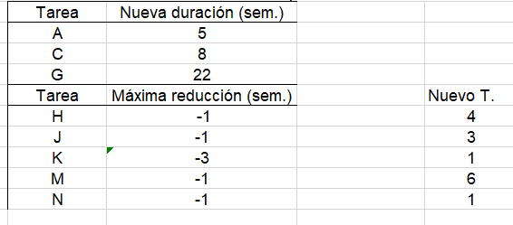
 |  |  |  |  | 16 |  |  | 17 |  | 17 |  |  | 27 |  | 31 |  |  | 34 |  |  | L | 2
 |  |  |  |  | 12 |  | 11 |  |  | 14 |  | 4 |  |  | 3 |  | 0 |  |  |  | 34 |  | 36
 |  |  |  |  |  |  |  |  |  |  |  |  |  |  |  |  |  |  |  |  | 37 |  | 39
 |  |  |  |  |  |  |  |  |  |  |  |  |  |  |  |  |  |  |  |  | 5 | 3
 |  |  |  |  |  | G |  | 22 |  |  | I |  | 4
 |  |  |  |  |  | 5 |  |  | 27 |  | 27 |  |  | 31 |  | K |  | 1 |  | 4,-3
B |  | 5 |  |  |  | 5 |  |  | 27 |  | 27 |  |  | 31 |  | 34 |  |  | 35
0 |  |  | 5 |  |  | 22 |  | 0 |  |  | 4 |  | 0 |  |  | 34 |  |  | 35
0 |  |  | 5 |  |  |  |  |  |  |  |  |  |  |  |  | 1 |  | 0 |  |  | N | 2 |  | 2,-1
5 |  | 0 |  |  |  |  |  |  |  |  |  |  |  |  |  |  |  |  |  |  | 36 |  | 38
 |  |  |  |  |  |  |  |  |  |  |  |  |  |  |  |  |  |  |  |  | 39 |  | 41
 |  |  |  |  |  |  |  |  |  |  |  |  |  |  |  | M |  | 6 |  | 7,-1 | 5 | 3
 |  |  |  |  |  |  |  |  |  |  |  |  |  |  |  | 35 |  |  | 41
 |  |  |  |  |  |  |  |  |  |  |  |  |  |  |  | 35 |  |  | 41
 |  |  |  |  |  |  |  |  |  |  |  |  |  |  |  | 6 |  | 0

D Gantt replanificado
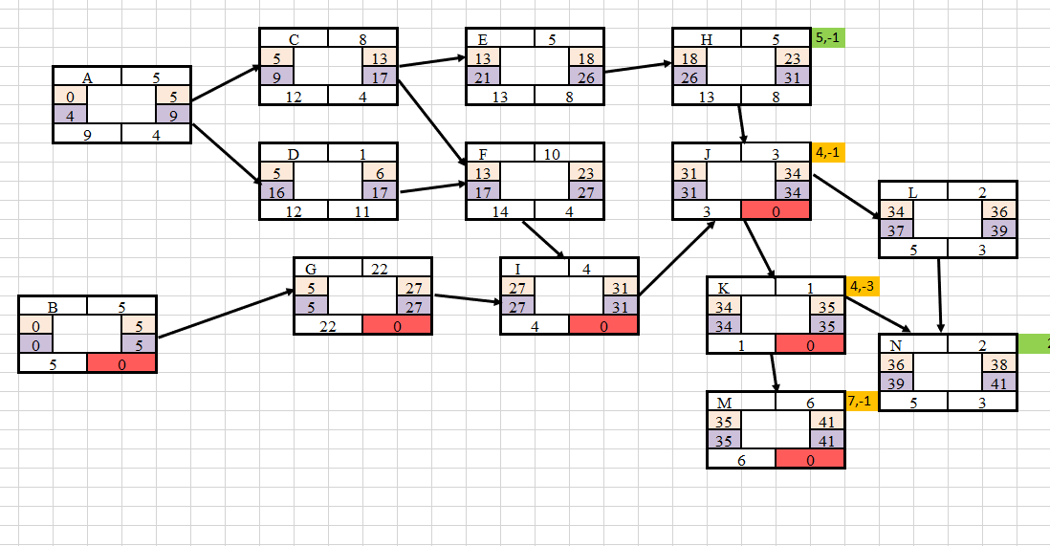
A | 0 |  |  |  | 5 |  |  |  | 9
 |  |  |  |  | 4 |  |  |  | 9
B | 0 |  |  |  | 5
 | 0 |  |  |  | 5
C |  |  |  |  |  | 5 |  |  |  |  |  |  | 13 |  |  |  | 17
 |  |  |  |  |  |  |  |  |  | 9 |  |  |  |  |  |  | 17
D |  |  |  |  |  | 5 |  |  |  |  |  |  |  |  |  |  | 17
 |  |  |  |  |  |  |  |  |  |  |  |  |  |  |  |  | 17
E |  |  |  |  |  |  |  |  |  |  |  |  |  | 13 |  |  |  | 18 |  |  |  |  |  |  |  | 26
 |  |  |  |  |  |  |  |  |  |  |  |  |  |  |  |  |  |  |  |  |  | 21 |  |  |  | 26
F |  |  |  |  |  |  |  |  |  |  |  |  |  | 13 |  |  |  |  |  |  |  |  | 23 |  |  |  | 27
 |  |  |  |  |  |  |  |  |  |  |  |  |  |  |  |  |  | 17 |  |  |  |  |  |  |  |  | 27
G |  |  |  |  |  | 5 |  |  |  |  |  |  |  |  |  |  |  |  |  |  |  |  |  |  |  |  | 27
 |  |  |  |  |  | 5 |  |  |  |  |  |  |  |  |  |  |  |  |  |  |  |  |  |  |  |  | 27
H |  |  |  |  |  |  |  |  |  |  |  |  |  |  |  |  |  |  | 18 |  |  |  | 23 |  |  |  |  |  |  |  | 31
 |  |  |  |  |  |  |  |  |  |  |  |  |  |  |  |  |  |  |  |  |  |  |  |  |  |  | 26 |  |  |  | 31
I |  |  |  |  |  |  |  |  |  |  |  |  |  |  |  |  |  |  |  |  |  |  |  |  |  |  |  | 27 |  |  | 31
 |  |  |  |  |  |  |  |  |  |  |  |  |  |  |  |  |  |  |  |  |  |  |  |  |  |  |  | 27 |  |  | 31
J |  |  |  |  |  |  |  |  |  |  |  |  |  |  |  |  |  |  |  |  |  |  |  |  |  |  |  |  |  |  |  | 31 |  | 34
 |  |  |  |  |  |  |  |  |  |  |  |  |  |  |  |  |  |  |  |  |  |  |  |  |  |  |  |  |  |  |  | 31 |  | 34
K |  |  |  |  |  |  |  |  |  |  |  |  |  |  |  |  |  |  |  |  |  |  |  |  |  |  |  |  |  |  |  |  |  |  | 34
 |  |  |  |  |  |  |  |  |  |  |  |  |  |  |  |  |  |  |  |  |  |  |  |  |  |  |  |  |  |  |  |  |  |  | 34
L |  |  |  |  |  |  |  |  |  |  |  |  |  |  |  |  |  |  |  |  |  |  |  |  |  |  |  |  |  |  |  |  |  |  | 34 | 36 |  |  | 39
 |  |  |  |  |  |  |  |  |  |  |  |  |  |  |  |  |  |  |  |  |  |  |  |  |  |  |  |  |  |  |  |  |  |  |  |  |  | 37 | 39
M |  |  |  |  |  |  |  |  |  |  |  |  |  |  |  |  |  |  |  |  |  |  |  |  |  |  |  |  |  |  |  |  |  |  |  | 35 |  |  |  |  | 41
 |  |  |  |  |  |  |  |  |  |  |  |  |  |  |  |  |  |  |  |  |  |  |  |  |  |  |  |  |  |  |  |  |  |  |  | 35 |  |  |  |  | 41
N |  |  |  |  |  |  |  |  |  |  |  |  |  |  |  |  |  |  |  |  |  |  |  |  |  |  |  |  |  |  |  |  |  |  |  |  | 36 | 38 |  |  | 41
 |  |  |  |  |  |  |  |  |  |  |  |  |  |  |  |  |  |  |  |  |  |  |  |  |  |  |  |  |  |  |  |  |  |  |  |  |  |  |  | 39 | 41
 | 1 | 2 | 3 | 4 | 5 | 6 | 7 | 8 | 9 | 10 | 11 | 12 | 13 | 14 | 15 | 16 | 17 | 18 | 19 | 20 | 21 | 22 | 23 | 24 | 25 | 26 | 27 | 28 | 29 | 30 | 31 | 32 | 33 | 34 | 35 | 36 | 37 | 38 | 39 | 40 | 41 | 42 | 43 | 44 | 45 | 46 | 47 | 48 | 49 | 50 | 51 | 52 | 53 | 54 | 55

